상품제안서
카밀핸드크림+메디가글 세트 | 상품코드: S47502

 |  |  |  |  |  |  | 02-713-8555 | www.synergygift.co.kr
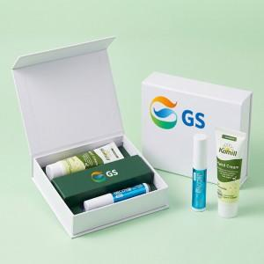

【상세/제작정보】 | <div style="text-align: center;" align="center"><span style="font-size: 14pt;">※&nbsp;</span><span style="font-family: &quot;맑은 고딕&quot;, &quot;Malgun Gothic&quot;; font-size: 14pt; background-color: rgb(255, 255, 255);">카밀핸드크림+메디가글+자석싸바리케이스+간지</span></div>

【인쇄/포장옵션】 | 슬리브풀칼라 / 포장지포장

【공급단가】 | 수량 | 30~ | 100~ | 300~ | 1,000~ | 3,000~
*VAT별도 | 단가 | 9,500원 | 9,000원 | 8,650원 | 8,250원 | 8,150원

【상품 URL】 | https://www.synergygift.co.kr:443/src/goods_detail.php?gdno=47502

